Sheet1
模版编号：GOSP-Customization-T04-03
知识库系统——用户需求列表 |  |  |  |  |  |  |  |  |  |  |  | 客户确认情况
需求提出者 | 提出时间 | 用户需求名称 |  |  | 用户需求详细描述（原） | 需求类型 | 工作量 (人日) | 优先级 | 状态 | 变更评估结果 | 备注 | 2021.12.26
李恪 | 2021.12.26 | 知识搜索需求 | 搜索形式 | 通过关键词搜索 | 通过装维、服务、流量、套餐等关键词模糊查询；通过标题查询。 | 原需求 | 1 | 5 | 在建
李恪 | 2021.12.26 |  |  | 通过全文搜索 | 通过全文搜索 | 原需求 | 1 | 5 | 在建
李恪 | 2021.12.26 |  | 知识显示（按照设置显示知识） | 显示形式 | 按照树状/块状/列表显示。 | 原需求 | 1 | 5 | 在建
李恪 | 2021.12.26 |  |  | 智能排序 | 按照匹配度/点赞量/发布时间智能排序。 | 原需求 | 1 | 5 | 在建
李恪 | 2021.12.26 |  | 设置知识显示 |  | 用户可以可以设置每页显示的结果按照什么排序：命中率，点击率，知识时间，用户评价，类型等；用户可以设置知识显示的形式：树状、块状等。 | 原需求 | 1 | 5 | 在建
李恪 | 2021.12.26 |  | 中文分词 |  | 对用户输入的内容进行中文分词 | 原需求 | 1 | 1 | 在建
李恪 | 2021.12.26 | 首页需求 | Logo |  | 展示电信运营商logo | 原需求 | 1 | 5 | 在建
李恪 | 2021.12.26 |  | 搜索框 |  | 知识搜索模块 | 原需求 | 1 | 5 | 在建
李恪 | 2021.12.26 |  | 采编按钮 |  | 点击进入采编模块 | 原需求 | 1 | 5 | 在建
李恪 | 2021.12.26 |  | 个人中心按钮 |  | 点击进入个人中心模块 | 原需求 | 1 | 5 | 在建
李恪 | 2021.12.26 |  | 知识分类区 |  | 知识分类模块 | 原需求 | 1 | 5 | 在建
李恪 | 2021.12.26 |  | 公告区 |  | 循环展示所发布的通知公告 | 原需求 | 1 | 5 | 在建
李恪 | 2021.12.26 |  | 推荐模块 |  | 知识推荐模块 | 原需求 | 1 | 5 | 在建
李恪 | 2021.12.26 |  | 工单列表 |  | 显示待接单的工单列表，可进行接单，接单后修改工单状态 | 原需求 | 1 | 5 | 在建
李恪 | 2021.12.26 | 知识采编 | 采编内容 |  | 编辑表单必选项：标题，分类，关键词，内容，发布区域，知识渠道，发布时间。 可选项：发布有效时间 内容采用富文本编辑器，支持文本，表格，图像，图像，视频(100M以内)，附件上传功能。 | 原需求 | 1 | 5 | 在建
李恪 | 2021.12.26 |  | 自动保存 |  | 每5分钟自动保存所编辑内容 | 原需求 | 1 | 2 | 在建
李恪 | 2021.12.26 |  | 采编校验 |  | 提交的同时校验知识内容是否存在敏感字。 | 原需求 | 1 | 4 | 在建
李恪 | 2021.12.26 |  | 提交审核 |  | 将编辑好的知识交由管理员进行进一步审核，知识进入审核状态 | 原需求 | 1 | 5 | 在建
李恪 | 2021.12.26 | 知识推荐 | 推荐知识 |  | 按配置推荐若干条知识 | 原需求 | 1 | 5 | 在建 | 在建 | 接受
李恪 | 2021.12.26 |  | 推荐配置 |  | 设置推荐条件，包括近一周点赞量前二十、近一周浏览量前二十、近一月点赞量、近一月浏览量 | 原需求 | 1 | 5 | 在建
李恪 | 2021.12.26 | 知识分类 |  |  | 通过知识的分类，将信息分类展示在首页，点击分类可以查看分类下面的具体标签。分类 ①费用查询（话费余额、余额变动明细、账单查询、套餐使用、电子发票）、详单查询（语音详单查询、短信详单查询、上网详单查询）、积分查兑（积分查询、积分兑换、星级服务）； ②充值交费（充值卡充值、充值卡余额查询、充值记录查询）； ③手机服务（国际/港澳台、实名补登记、5G覆盖查询、一证通差）、宽带服务；④卡号（5G套餐、4G套餐、卡号专区）；⑤宽带套餐、流量套餐、智慧生活、自助服务、热销推荐、热门推荐；⑥装维、客服服务、流量、套餐 | 原需求 | 1 | 5 | 在建 | 在建 | 接受
李恪 | 2021.12.26 | 登录、注册需求 | 正常登录 |  | 用户输入正确的账号密码可以登录 | 原需求 | 1 | 5 | 在建
李恪 | 2021.12.26 |  | 登录验证码 |  | 登陆时需要有验证码以防止他人暴力破解 | 原需求 | 1 | 5 | 在建
李恪 | 2021.12.26 |  | 登录次数限制 |  | 设置登录次数限制以防止他人暴力破解 | 原需求 | 1 | 5 | 在建
李恪 | 2021.12.26 |  | 忘记密码 |  | 忘记密码时向管理员发送请求，管理员核实身份后重置密码 | 原需求 | 1 | 5 | 在建
李恪 | 2021.12.26 |  | 注册 |  | 管理员统一注册 | 原需求 | 1 | 5 | 在建
李恪 | 2021.12.26 |  | 修改密码 |  | 用户可任意修改自己的账号密码，由于管理员统一注册账号，安全起见，用户首次登录系统时需强制跳转修改密码页修改密码 | 原需求 | 1 | 5 | 在建
李恪 | 2021.12.26 |  | 密码强度 |  | 密码至少为6位，另外还可以考虑设置密码复杂度，如简单密码系统不会同意修改一 | 原需求 | 1 | 5 | 在建
李恪 | 2021.12.26 | 非功能需求 | 并发量 |  | 系统至少支持10并发量 | 原需求 | 1 | 5 | 在建
李恪 | 2021.12.26 |  | SQL注入 |  | 对SQL注入有较好的处理 | 原需求 | 1 | 5 | 在建
李恪 | 2021.12.26 |  | 查询效率 |  | 搜索功能的查询结果需要在2S内反应出来 | 原需求 | 1 | 5 | 在建
李恪 | 2021.12.26 |  | 压力测试 |  | 在一定压力下系统可以正常处理并运行 | 原需求 | 1 | 5 | 在建
李恪 | 2021.12.26 |  | 逻辑删除 |  | 数据删除后仍应在数据库保留，但在系统中无法查看 | 原需求 | 1 | 5 | 在建
李恪 | 2021.12.26 |  | 系统兼容性 |  | 至少兼容Google浏览器 | 原需求 | 1 | 5 | 在建
李恪 | 2021.12.26 |  | 系统安全性 | 数据安全性 | 对于数据的存储与传输过程进行加密 | 原需求 | 1 | 5 | 在建
李恪 | 2021.12.26 |  |  | 登录安全性 | 对登录加以限制，防止恶意登录，暴力破解他人账号，同时也防止外部登录压力 | 原需求 | 1 | 5 | 在建
李恪 | 2021.12.26 |  | 界面友好性 |  | 页面简洁友好，交互功能简单易懂 | 原需求 | 1 | 5 | 在建
李恪 | 2021.12.26 |  | 可扩展性 |  | 代码架构良好，易扩展功能 | 原需求 | 1 | 5 | 在建
李恪 | 2021.12.26 | 个人中心模块需求 | 我的发布 | 按序排序 | 发布的内容可以按照时间各种顺序选择，用户自选顺序 | 原需求 | 1 | 5 | 在建
李恪 | 2021.12.26 |  |  | 设置发布可见性 | 用户可以对自己发布的每条内容进行可见性设置（包括可见时间范围，可见人） | 原需求 | 1 | 5 | 在建
李恪 | 2021.12.26 |  |  | 查看发布内容 | 查看该用户以往已发布的内容，以列表形式显示，点击知识可以跳转到知识详情页面 | 原需求 | 1 | 5 | 在建
李恪 | 2021.12.26 |  | 我的评论 | 我的评论 | 该用户评论过的知识列表，点击知识可以跳转到知识详情页面 | 原需求 | 1 | 5 | 在建
李恪 | 2021.12.26 |  |  | 删除我的评论 | 可以删除自己的某些评论 | 原需求 | 1 | 5 | 在建
李恪 | 2021.12.26 |  | 我的收藏 | 收藏分组 | 可以建立分组 | 原需求 | 1 | 5 | 在建
李恪 | 2021.12.26 |  |  | 设置收藏可见性 | 可以设置自己的收藏分组可见性（仅自己可见，所有人可见，互观者可见） | 原需求 | 1 | 5 | 在建
李恪 | 2021.12.26 |  |  | 查看收藏 | 该用户收藏的知识列表，点击知识可以跳转到知识详情页面 | 原需求 | 1 | 5 | 在建
李恪 | 2021.12.26 |  | 我的点赞 | 将点赞内容按序排序 | 点赞的内容可以按照时间各种顺序选择，用户自选 | 原需求 | 1 | 5 | 在建
李恪 | 2021.12.26 |  |  | 取消点赞 | 可以取消某些点赞 | 原需求 | 1 | 5 | 在建
李恪 | 2021.12.26 |  |  | 查看点赞内容 | 查看该用户以往已点赞的内容，以列表形式显示，点击知识可以跳转到知识详情页面 | 原需求 | 1 | 5 | 在建
李恪 | 2021.12.26 |  | 草稿箱 |  | 采编用户和审核用户查看采编知识临时保存的知识信息列表，点击可以继续编辑 | 原需求 | 1 | 5 | 在建
李恪 | 2021.12.26 |  | 设置 | 退出账号 | 用户退出当前账号，跳转到首页 | 原需求 | 1 | 5 | 在建
李恪 | 2021.12.26 |  |  | 修改密码 | 用户可以修改密码 | 原需求 | 1 | 5 | 在建
李恪 | 2021.12.26 |  |  | 推送设置 | 该用户可以选择①推送免打扰；②@我的；③评论我的；④新公告 | 原需求 | 1 | 1 | 在建
李恪 | 2021.12.26 |  |  | 隐私设置 | 该用户可以选择自己发布的内容可见时间期限 | 原需求 | 1 | 1 | 在建
李恪 | 2021.12.26 |  | 我的消息 | 收到的评论 | 别的用户给我发布的内容的评论 | 原需求 | 1 | 5 | 在建
李恪 | 2021.12.26 |  | 浏览历史 |  | 查看近期（一个月，一个星期，一年等）浏览历史 | 原需求 | 1 | 1 | 在建
李恪 | 2021.12.26 |  | 我的反馈 |  | 查看我的反馈情况 | 原需求 | 1 | 5 | 在建
李恪 | 2021.12.26 |  | 我的审核 |  | 查看我的审核情况 | 原需求 | 1 | 5 | 在建
李恪 | 2021.12.26 |  | 我的日志 |  | 记录用户在这个系统的任何操作，包括合适登录、退出账号，何时发布知识及具体内容，何时查看内容等。 | 原需求 | 1 | 1 | 在建
李恪 | 2021.12.26 |  | 我的工单 |  | 显示我发起的所有工单。 | 原需求 | 1 | 5 | 在建
李恪 | 2021.12.26 |  | 我的接单 |  | 显示我接受的工单。 | 原需求 | 1 | 5 | 在建
李恪 | 2021.12.26 | 审核模块 | 工单审核 |  | 审核员进入我的审核审核工单申请，若同意则发布工单。 | 原需求 | 1 | 5 | 在建
李恪 | 2021.12.26 |  | 采编审核 | 审核内容 | 通过我的审核，查看其他用户递交的知识 | 原需求 | 1 | 5 | 在建
李恪 | 2021.12.26 |  |  | 允许通过 | 点击允许可以通过该用户递交的知识，选择是否成为公共。 | 原需求 | 1 | 5 | 在建
李恪 | 2021.12.26 |  |  | 拒绝通过 | 点击拒绝可以通过该用户递交的知识，并且选择不允许通过原因 | 原需求 | 1 | 5 | 在建
李恪 | 2021.12.26 | 知识详情页面 | 内容展示 | 展示知识内容 | 一个知识所有的内容，包括标题，关键词，作者，关联知识，内容，来源，状态，有效期 ，分类，发布区域，知识渠道，发布时间，我的点赞和我的反对，知识历史，我的评论。 | 原需求 | 1 | 5 | 在建
李恪 | 2021.12.26 |  |  | 展示知识数据 | 展示点击量，点赞量 | 原需求 | 1 | 5 | 在建
李恪 | 2021.12.26 |  | 评论功能 | 用户评论 | 展示用户评论 | 原需求 | 1 | 5 | 在建
李恪 | 2021.12.26 |  |  | 添加评论 | 添加评论 | 原需求 | 1 | 5 | 在建
李恪 | 2021.12.26 |  |  | 删除评论 | 发布者删除我的发布的评论 | 原需求 | 1 | 5 | 在建
李恪 | 2021.12.26 |  | 知识修改 |  | 弹出表单修改页面并填写，填写完毕提交修改，同时自动校验。若校验通过，当前界面显示知识详情并将知识存入我的审核，并提交申请给审核员审核；若未通过显示原因； | 原需求 | 1 | 5 | 在建
李恪 | 2021.12.26 |  | 知识分享 |  | 点击按钮生成url链接，点击复制按钮复制链接将知识分享给其他用户 | 原需求 | 1 | 5 | 在建
李恪 | 2021.12.26 |  | 知识删除 |  | 弹出是否删除提示框，点击确认则提交管理员审核，审核通过后知识逻辑删除 | 原需求 | 1 | 5 | 在建
李恪 | 2021.12.26 |  | 知识反馈 |  | 弹出反馈表单界面，填写反馈理由及反馈信息后点击提交，提交给管理员查看 | 原需求 | 1 | 5 | 在建
李恪 | 2021.12.26 |  | 知识历史 |  | 修改的时间，内容，操作者，及版本详情。 | 原需求 | 1 | 1 | 在建
李恪 | 2021.12.26 | 创建工单 |  |  | 填写创建的表单，必填项为工单操作内容。确认创建后交给审核员审核，并将表单存至我的表单。其中表单状态包括：待分配状态 带接单状态 已接单状态 完成状态 关闭状态 | 原需求 | 1 | 5 | 在建
李恪 | 2021.12.26 | 管理员创建账号 |  |  | 创建账号并初始化密码，选择所属部门，设置角色，也可以动态增加或修改部分权限。具体见下面。 | 原需求 | 1 | 5 | 在建
李恪 | 2021.12.26 | 管理员设定权限 |  |  | 管理员为角色设定权限。主要权限包括：管理员的权限包括：①知识（ 搜索、 编辑 （增加/ 删除/ 修改）、 导出、历史、反馈、 分类、分享、点评（ 评论（发布/ 删除））、 点赞、反对；②工单 （发起、接取）③知识分类（ 增加、 删除、 修改、 查询）④ 公告（ 发布）⑤管理（ 审核（知识（批准/驳回、 转交））、反馈（ 批准/驳回、转交）、 工单（ 批准/驳回工单、 工单完成、转交）、配置（ 公告（ 设置频率）） 、超级管理员、部门管理。 | 原需求 | 1 | 5 | 在建
李恪 | 2021.12.26 | 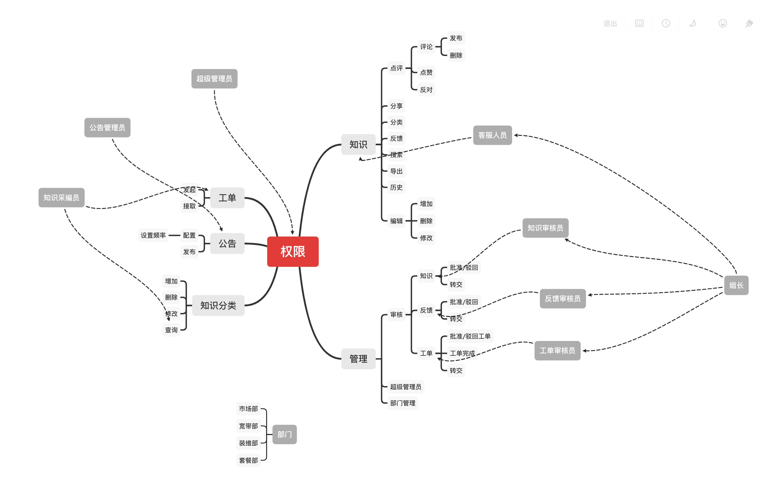 |  |  |  | 原需求 | 1 | 5 | 在建

